Sheet1
修士論文予備登録（6/5 9:00～23:59）

予備登録手順

１．当書式をダウンロードする。

２．データ名を
 | 「［学生番号］_［氏名］_学位請求書（予備登録）.xlsx」とする。
 | （例）450R201234_明治太郎_学位請求書（予備登録）.xlsx

３．２ページめ▼の学位請求書（予備登録）を記入。
※黄色セル部分は記入必須項目。本ページ（1ページ目）は削除しない。

４．指導教員へ本Excelデータを提出し、記載した内容で予備登録を行うこと報告する。

５．指導教員の許可が得られたら、下の□にチェックを入れる。
----------------------------------------------------------------------------
 |  |  | 予備登録をすることを指導教員に報告済である。
 |  |  | ※報告を済ませた上でチェックすること
----------------------------------------------------------------------------

６．Oh-o!Meijiグループ「理工研 修論提出」の「提出物」機能
 | より、期限内に本データをExcelファイル形式にて提出。
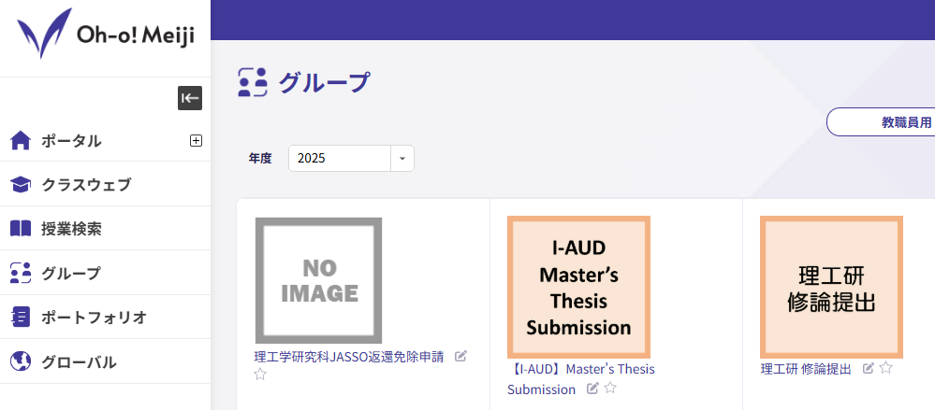

学 位 請 求 書 （予備登録用）

 |  |  |  |  |  |  |  | 年 |  | 月 |  | 日
 | 明治大学大学院
 | 理工学研究科長 殿

理工学研究科
 |  |  |  |  |  | （ |  |  |  |  | 系）

 |  |  |  |  |  | 氏名
 |  |  |  |  |  |  | 年 |  | 月 |  | 日生

 | 明治大学学位規程第５条の規定に基づき、修士（ |  |  |  |  |  |  | ）の学位を請求
 | いたします。

 |  | 論文題名
 |  | 指導教員名
 |  | 入学年度 |  |  |  |  |  | 年 度
 |  | 学生番号
 |  | 本籍／国籍
 |  | 現住所 |  |  | 〒

 |  | （注） |  | 「本籍／国籍」欄には、日本国籍の者は本籍地の都道府県名を、日本国籍以外の者は国籍を、 それぞれ記入すること。

